상품제안서
VC하이디 30수115g 호텔수건 1p 대량 행사답례품 (빠른출고) | 상품코드: F29798

 |  |  |  |  |  |  | 02-412-0044 | www.easy1.co.kr
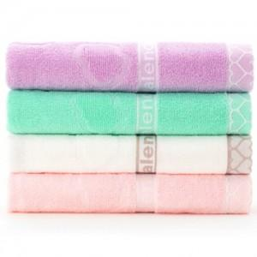

【상세/제작정보】 | 나염1도 / 종이케이스 무료! &gt; 100매 미만(15자 이내) 통합 자수비 별도문의 &gt; 100매 미만(15자 이상) 통합 자수비 별도협의 *사진상 그림자수없이 주문은 별도요청주세요. 2P / 3P / 5P / 우산콤보세트 별도문의

【인쇄/포장옵션】 | 실크, 자수 / 종이케이스

【공급단가】 | 수량 | 100~ | 300~ | 500~ | 1,000~ | 3,000~
*VAT별도 | 단가 | 3,300원 | 3,250원 | 3,170원 | 3,040원 | 2,920원

【상품 URL】 | https://easy1.co.kr:443/src/goods_detail.php?gdno=29798

